Hoja1
Nombre: Jorge Enrique Tapias Barragan- ID :U00142402
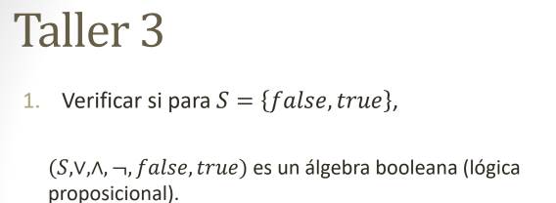

a) Ley asosiativa- 1 ley |  |  |  |  | 2 ley
X | Y | Z | (X V Y)V Z | X V (Y U Z) | X | Y | Z | (X &&Y)&Z | X && (Y && Z)
V | V | V | V | V | V | V | V | V | V
V | V | F | V | V | V | V | F | F | F
V | F | V | V | V | V | F | V | F | F
V | F | F | V | V | V | F | F | F | F
F | V | V | V | V | F | V | V | F | F
F | V | F | V | V | F | V | F | F | F
F | F | V | V | V | F | F | V | F | F
F | F | F | F | F | F | F | F | F | F

B) Leyes conmutativas- 1 ley |  |  |  |  | 2 Ley

X | Y | X+Y | Y+X |  | X | Y | X&&Y | Y&&X |  | V | V
V | V | V | V |  | V | V | V | V |  | V | F
V | F | V | V |  | V | F | F | F |  | F | V
F | V | V | V |  | F | V | F | F |  | F | F
F | F | F | F |  | F | F | F | F

C) Leyes distributivas |  |  |  |  | 2 LEY

X | Y | Z | X*(Y+Z) | (X*Y)+(X+Z) | X | Y | Z | x+(x*z) | (x+y)+(x*z)
V | V | V | V | V | V | V | V | V | V
V | V | F | V | V | V | V | F | V | V
V | F | V | V | V | V | F | V | V | V
V | F | F | F | F | V | F | F | V | V
F | V | V | F | F | F | V | V | V | V
F | V | F | F | F | F | V | F | F | F
F | F | V | F | F | F | F | V | F | F
F | F | F | F | F | F | F | F | F | F

D) Leyes de identidad |  |  |  |  | 2 LEY

X | X+f | (X) |  |  | X | X*V | (X)
V | V | V |  |  | V | V | V
F | F | F |  |  | F | F | F

E) Leyes de complementos

x | x' | x+x' | v |  | x | x' | x*x' | f
v | f | v | v |  | v | f | f | f
f | v | v | v |  | f | v | f | f

